Capa
Exercício Dois
(Números Aleatórios)
Professor: Dr. Lorí Viali
Porto Alegre, agosto de 2016

Mat2274

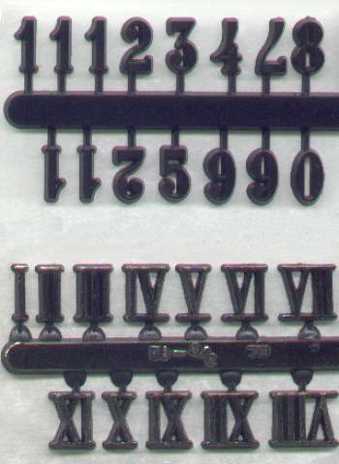

_Exercício
Gerar 1000 valores de uma U(0, 1) e determine:
(i) uma distribuição de freqüências percentuais com 10 intervalos de tamanho 0,1.
(ii) a média, a mediana;
(iii) a variância e o desvio padrão;
(iv) a assimetria e a curtose;
(v) as frequências esperadas e represente graficamente junto com as observadas;
(vi) Gere 1000 valores de uma U(-2; 3) e repita os procedimentos acima.

